Sheet1
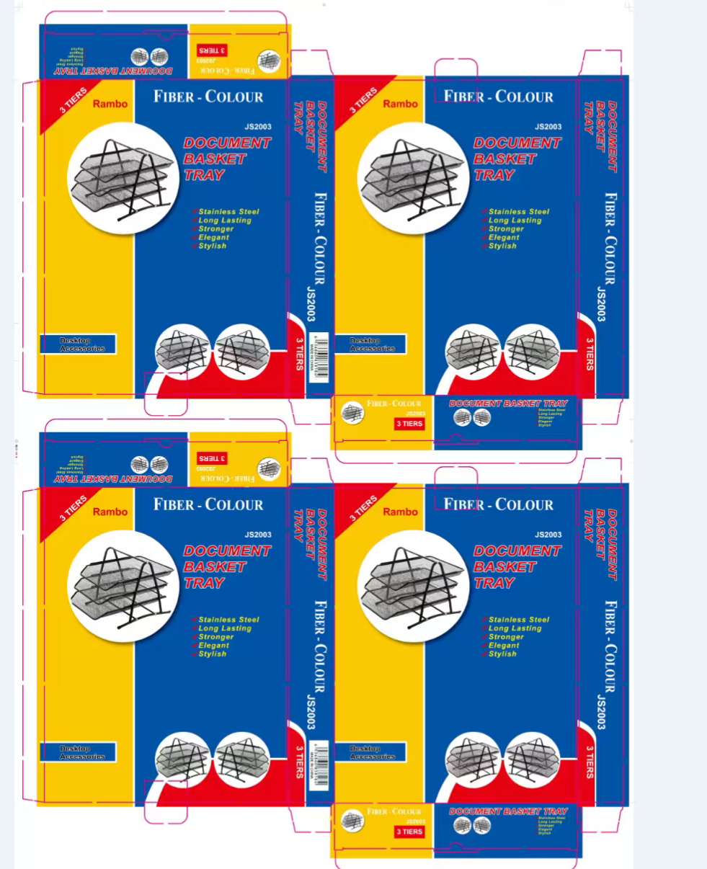
永康市欧硕工贸有限公司
YONGKANG OUSHUO METAL PEN & PAPER STAND FACTORY
浙江省永康市龙山镇溪田村上宅65号
NO.65, SHANGZHAI, XITIAN VILLAGE, LONGSHAN TOWN, YONGKANG CITY, ZHEJIANG PROVINCE
TEL:13967924123
PROFORMA INVOICE
购买方Buyer:义乌泰拓贸易 |  |  |  |  |  |  | 合同编号P/I NO. |  | OS20260514
 |  |  |  |  |  |  | 日期DATE | 2026-05-14

品名DESC. |  | 规格SIZE | 箱数CTN | 装箱量PCS/CTN | 义乌交货价含税 YIWU PRICE tax-inclusive | 金额TOTAL AMOUNT
1 | METAL PAPER RACK 3 Tray with blister 三层文件栏带吸塑 | 29.5*35*38 | 150 | 12 | 12.3 | 22140
总计TOTAL |  |  | 150 |  |  | 22140
合同条款：
1)付款方式PAYMENT： |  | 订金5000 交货前全款付清
2)交货时间DELIVERY TIME: |  | 支付订金后20天生产完成
3)交货地点WAREHOUSE： |  | 义乌
4)收款账号Beneficiary:
公司名称：永康市欧硕工贸有限公司 公司地址：浙江省金华市永康市龙山镇溪田村上宅65号 电话：13967924123 开户行及账号：永康农商银行龙山支行 6230910799099069497 施侠望
5）客户定制彩盒

